Contexto Nacional
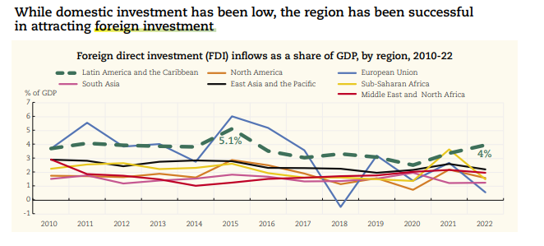
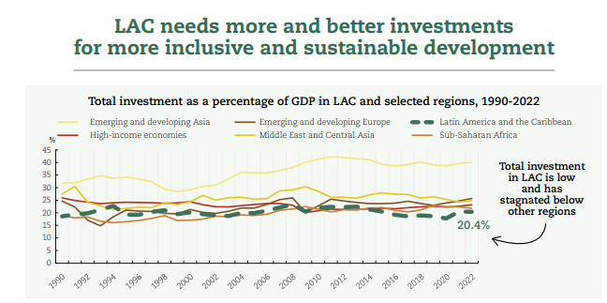
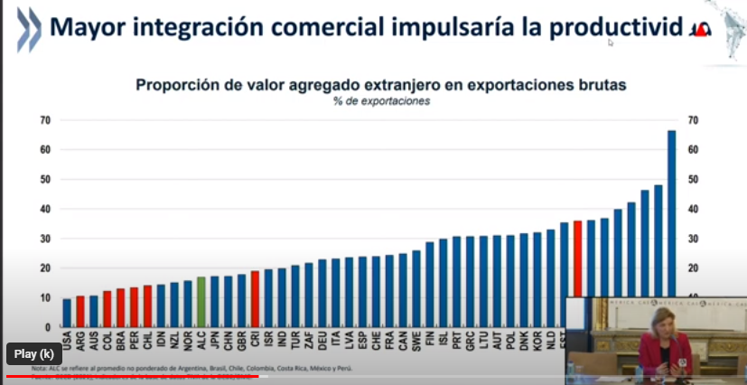
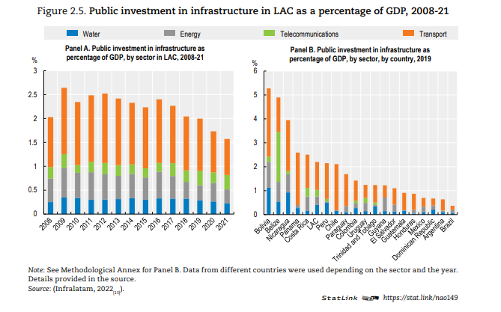
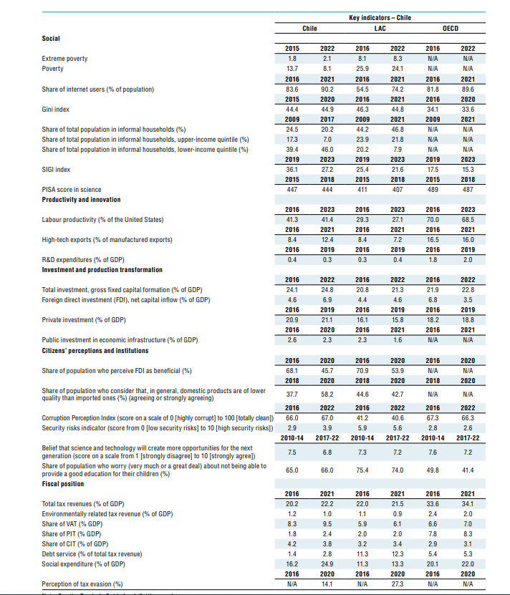
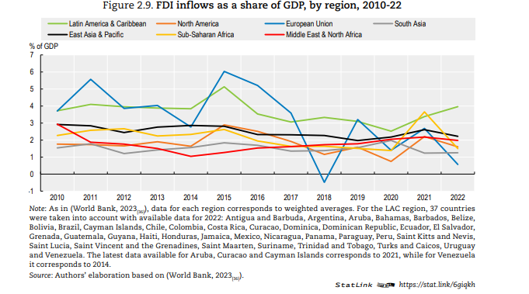
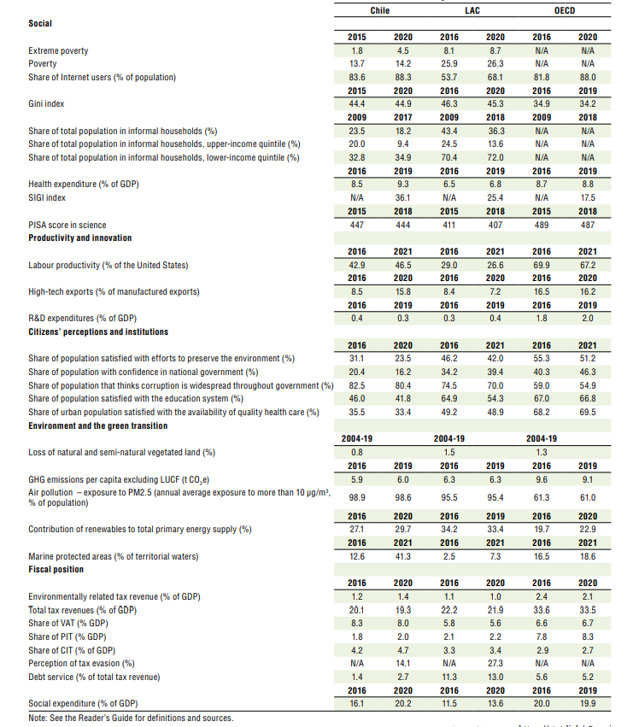
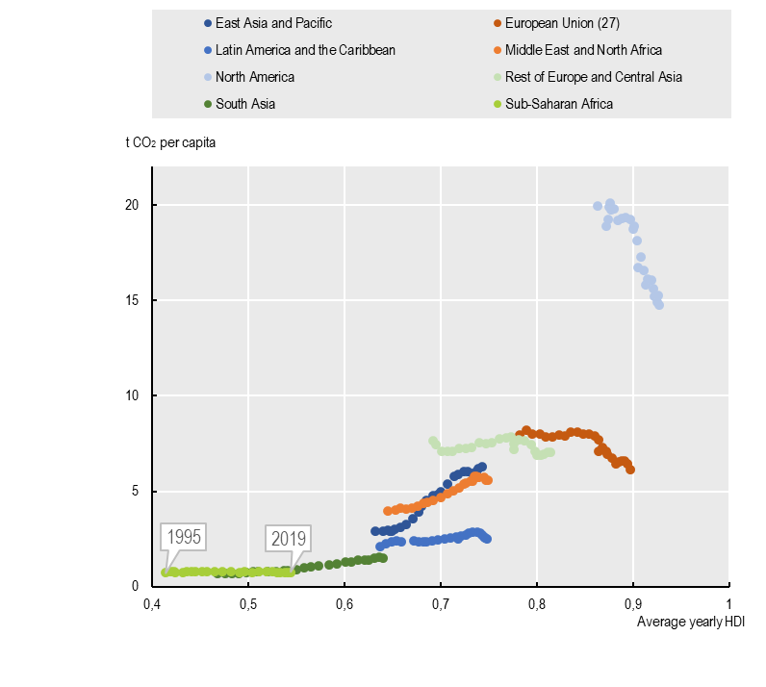
Contexto Nacional

Indicador | valor | año | fuente | Link
Productividad laboral (% de USA) | 41.40 % | 2023 | Source: The Conference Board Total Economy Database | https://www.conference-board.org/data/economydatabase/total-economy-database-productivity | Indicador | posición en el ranking GII 2023
inversión total, formacion bruta de capital fijo (%PIB) | 24.80 % | 2022 | Source: World Bank, World Bank Open Data | https://data.worldbank.org/indicator/NE.GDI.FTOT.ZS | inversion extranjera directa % PIB | rank 25
Inversión privada (%PIB) | 21.10 % | 2019 | Source: IMF, IMF Data | https://data.imf.org/?sk=1ce8a55f-cfa7-4bc0-bce2-256ee65ac0e4&sid=1441803350568 | ranking universidades qs (top3) | rank 31
Inversión pública en infraestrcutura economica (%PIB) | 2 % | 2020 | Source: Data from (Infralatam, 2023[9]), Data on Public Investment in Economic Infrastructure in LAC. | http://infralatam.info/. | importaciones de alta tecnologia | rank 38
Contaminacion del aire: exposicion a PM2,5 (exposicion media anual a as de 10ug/m3, % de la población) | 98.60 % | 2019 | Source: Climate Watch, Climate Analysis Indicators Tool (CAIT) | https://www.climatewatchdata.org/ghg-emissions | estabilidad operacional para los negocios | rank 48
contribución de las energias renovables al suministro total de energia primaria (%) | 29.70 % | 2020 | Source: OECD Data, Renewable energy | https://data.oecd.org/energy/renewable-energy.htm | diversidad de la insdustria nacional
Indice complejidad economica del comercio | -0.22 | 2021 | Source: Observatorio de Complejidad Economica | https://oec.world/es
Porcentaje de Empresa con compromisos ambientales | 28 % | 2021 | Fuente: Wildlife Conservation Society (WCS). | https://chile.wcs.org/
Porcentaje de especies amenazadas sobre el total de especies de animales | 58.00 % | 2022 | Fuente: Reporte del Estado de Medio ambiente 2023, Ministerio de Medio Ambiente | https://sinia.mma.gob.cl/estado-del-medio-ambiente/
Indice Gini | 44.90 % | 2020 | Source: World Bank, World Bank Open Data | https://data.worldbank.org/indicator/SI.POV.GINI
exportaciones de alta tecnologia (% exportaciones de manufactura) | 7.00 % | 2022 | Source: World Bank, World Bank Open Data | https://data.worldbank.org/indicator/TX.VAL.TECH.MF.ZS
Emisiones GEI percápita (tCO2) | 6 | 2019 | Source: Climate Watch, Climate Analysis Indicators Tool (CAIT) | https://www.climatewatchdata.org/ghg-emissions
Inversion extranjera directa, entrada neta de capital, (% PIB) | 6.90 % | 2022 | Source: World Bank, World Bank Open Data, | https://data.worldbank.org/indicator/NE.GDI.FTOT.ZS

Opcionales
plastico de un solo uso que se desecha | 40 % | 2020 | (IDB, 2020[185]).
produccion de cobre | 1er lugar del mundo |  | Mineral Commodity Summaries 2023 - U.S. Department of the Interior, U.S. Geological Survey. | https://pubs.usgs.gov/publication/mcs2023

Graficos | fuente | Link
Evolución del PIB Per cápita de Chile | Banco Mundial | https://datos.bancomundial.org/indicator/NY.GDP.PCAP.CD?end=2022&locations=CL&start=2012
Variación anual de la Productividad Total de Factores | Comisión Nacional de Evaluacion y Productividad, 2023 | https://cnep.cl/wp-content/uploads/2024/01/Informe-Anual-de-Productividad-2023.pdf
Evolución del Indice de Gini | Banco Mundial | https://datos.bancomundial.org/indicador/SI.POV.GINI?locations=CL
Evolución de las Emisiones CO2 | Banco Mundial | https://datos.bancomundial.org/indicador/EN.ATM.CO2E.PC?end=2020&locations=CL&start=2010
Evolución de la Tasa de Ocupación | Banco Mundial | https://datos.bancomundial.org/indicador/SL.TLF.CACT.ZS?end=2022&locations=CL&start=2012
Evolucion de las exportaciones de alta tecnologia | Banco Mundial | https://data.worldbank.org/indicator/TX.VAL.TECH.MF.ZS?end=2022&locations=CL&start=2012
Evolución de la Inversión Extranjera Directa | Banco Mundial | https://datos.bancomundial.org/indicador/BX.KLT.DINV.WD.GD.ZS?locations=CL
Evolución en el Ranking de Complejidad Economica | OCE | https://oec.world/es/rankings/eci/hs6/hs96?tab=ranking
Evolucion de la confianza interpersonal | COES | https://ocs-coes.netlify.app/app/
Evolución de la Confianza en el ejecutvio | COES | https://ocs-coes.netlify.app/app/
Evolución de la Satisfacción con la Democracia | COES | https://ocs-coes.netlify.app/app/

Fuentes:
Latin American Economic Outlook 2022 TOWARDS A GREEN AND JUST TRANSITION | https://www.oecd-ilibrary.org/docserver/3d5554fc-en.pdf?expires=1704303109&id=id&accname=guest&checksum=81B24AC39D12EBA5C68FE2F4042DD338
GII 2023 | https://www.wipo.int/edocs/pubdocs/en/wipo-pub-2000-2023-en-main-report-global-innovation-index-2023-16th-edition.pdf
Latin American Economic Outlook 2023 INVESTING IN SUSTAINABLE DEVELOPMENT | https://www.oecd-ilibrary.org/docserver/8c93ff6e-en.pdf?expires=1704225481&id=id&accname=guest&checksum=1C89157F088B919BA45B1C0F11C0787C

